一键导航
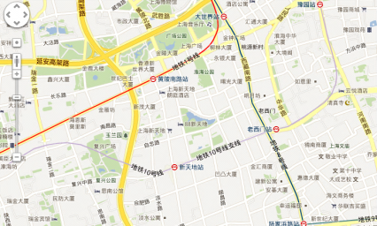

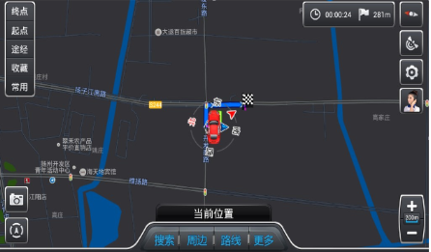
确认车辆位置
语音通话建立
打开车机，使用一键导航
连接呼叫中心
坐席人员

车主

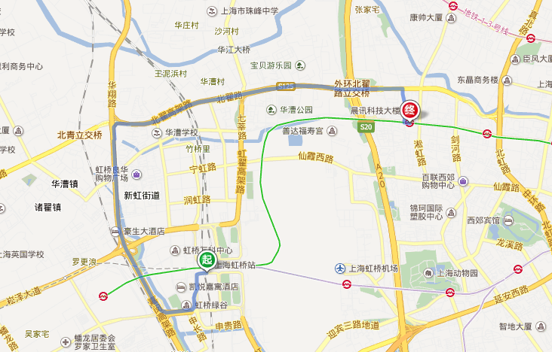

下发路线
规划路线

